PR
LAPORAN POSYANDU
BIDANG PERUMAHAN RAKYAT
 | DESA | : LABUHAN RATU II
No | tanggal | Posyandu | Nama | NIK | Alamat | Persyaratan |  |  |  |  | Tindaklanjut
 |  |  |  |  |  | FC KK | FC KTP | SP* | Suket Penghasilan | Foto Kondisi Rumah | TL | BTL
1 | 2 | 3 | 4 | 5 | 6 | 7 | 8 | 9 | 10 | 11 | 12 | 13
2 | 2025-05-24 | LAVENDER V | EDI | 3671022807760002 | WAY ANDAK |  | 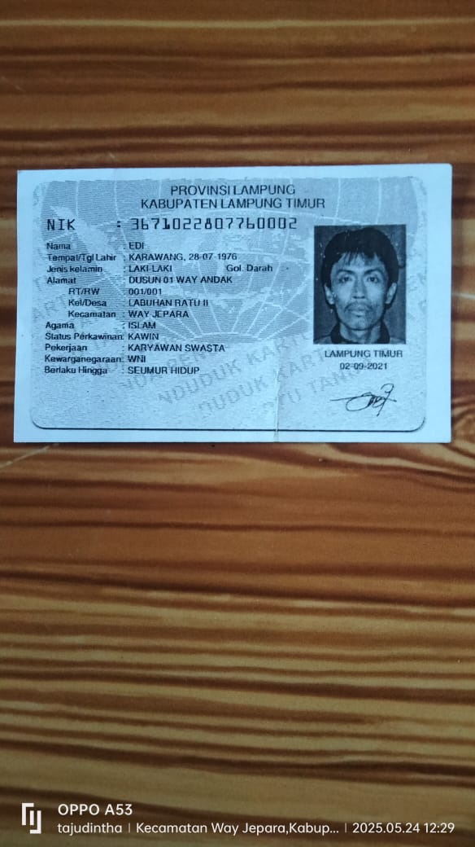 |  |  | 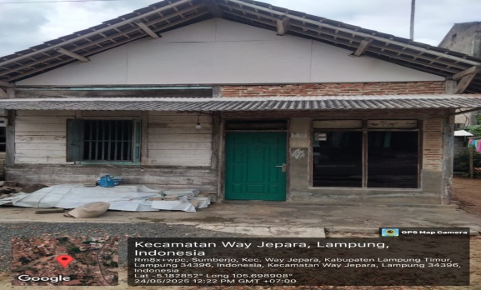 | TL
3 | 2025-05-25 | LAVENDER V | SYAHRI | 1807071012860003 | WAY ANDAK | 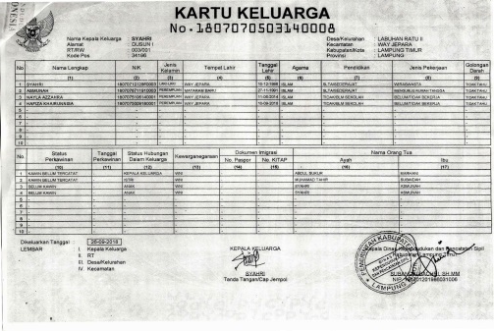 | 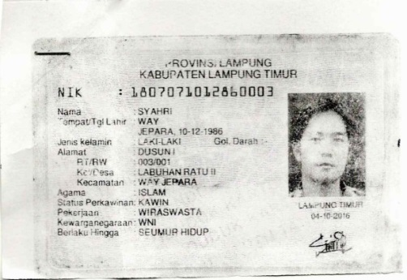 |  |  | 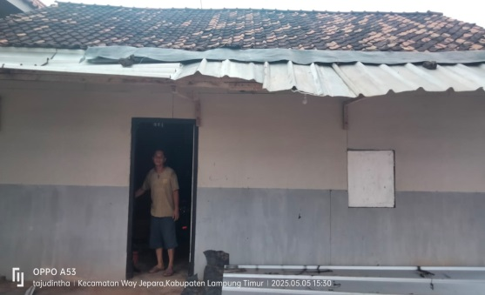 | TL
4 | 2025-05-26 | LAVENDER V | AMASIR | 1807071207820012 | WAY ANDAK |  |  |  |  | 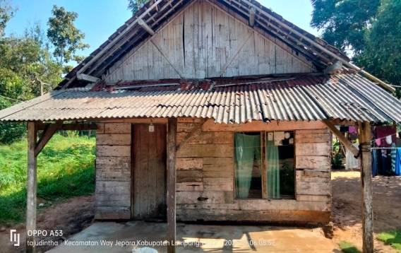 | TL
5 | 2025-05-27 | LAVENDER II | JUMIRAN | 1807072712890001 | MARGO MULYO |  | 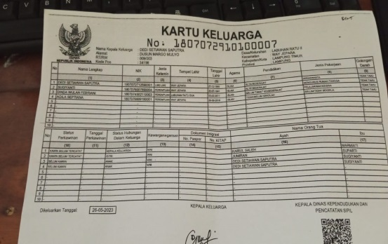 |  |  | 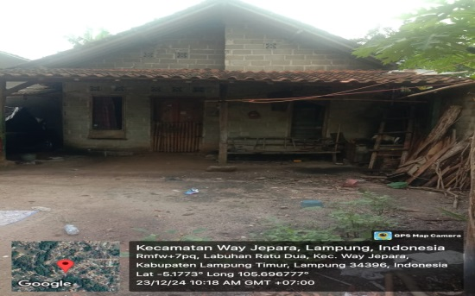 | TL
6 | 2025-05-28 | LAVENDER III | SUHERI | 1807071010750016 | SRI MENANTI | 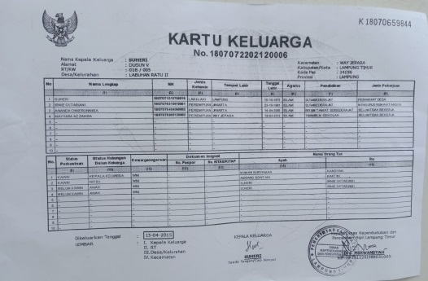 | 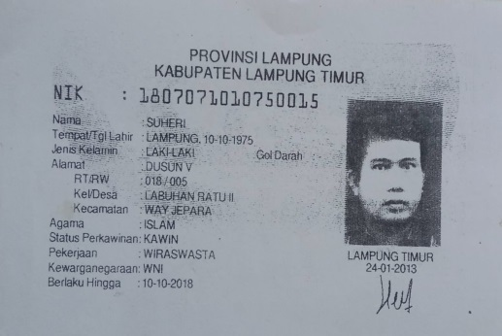 |  |  | 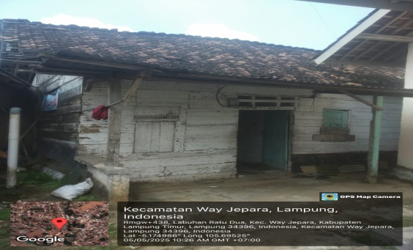 | TL
7 | 2025-05-29 | LAVENDER III | JON HENDI | 1807070404820001 | SRI MENANTI | 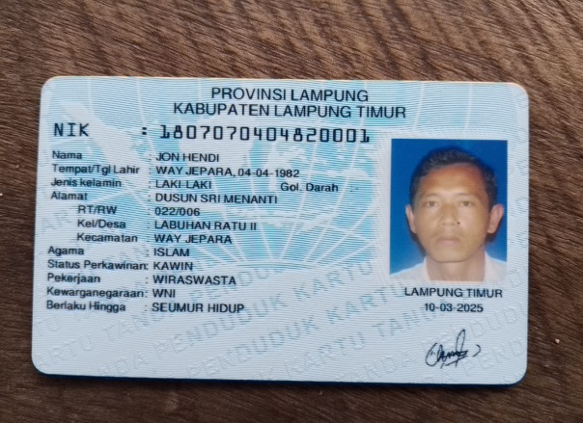 | 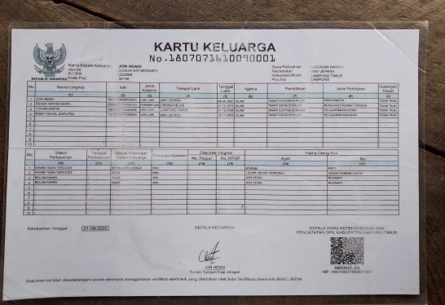 |  |  | 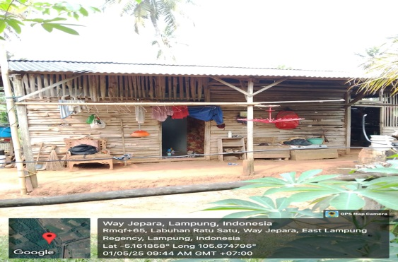 | TL
8 | 2025-05-30 | LAVENDER IV | TINEM | 1807075306590001 | SRI REJEKI |  |  |  |  |  | TL
9
10
11
12
13
14
15
16
17
18
19
20
21
22
23
24
25

